Datos Informativos
 |  | Datos Informativos

Cada estudiante de manera individual deberá desarrollar el ejercicio propuesto de acuerdo al rol seleccionado, para esto, debe tener en cuenta los datos aportados para poder estimar el costo de producción de un par de zapatos, con base en dicha información se debe proceder a determinar el Presupuesto de ventas, el presupuesto de materia prima, mano de obra directa, el presupuesto de Costos Indirectos de Fabricación y el presupuesto de para cada uno de los meses, con base en el cuadro de "Proyección de Ventas Año 1":

La empresa UNAD SAS se encuentra dedicada a la fabricación de zapatos, para mujeres, y ha tenido en cuenta lo siguiente:

Determinación de los Costos por par de zapatos

Materia Prima (MP) por par de zapatos |  |  |  |  |  | Proyección de Ventas Año 1

Material | Presentación | Valor Unitario | Unidades Requeridas | Valor Total |  | Mes | Unidades a Vender
Cuero | m2 | 55,556 | 1 | 55,556 |  | Enero | 3,000
Ojal | Unidad | 25 | 16 | 400 |  | Febrero | 3,200
Tacón | Unidad | 1,200 | 2 | 2,400 |  | Marzo | 3,500
Tapas | Unidad | 500 | 2 | 1,000 |  | Abril | 3,800
Cremallera | cm2 | 20 | 40 | 800 |  | Mayo | 3,500
Suela | cm2 | 250 | 20 | 5,000 |  | Junio | 3,200
Pegante | ml | 8.00 | 0.02 | 0.18980 |  | Julio | 3,800
Tachuelas | Unidad | 12.00 | 0.02 | 0.28470 |  | Agosto | 3,900
Tintura | ml | 8.00 | 0.02 | 0.18980 |  | Septiembre | 4,100
 |  |  |  |  |  | Octubre | 4,150
Costos Totales Materia Prima (MP) |  |  |  | 65,156 |  | Noviembre | 4,500
 |  |  |  |  |  | Diciembre | 4,800
Mano de Obra Directa (MOD)

Detalle | Presentación | Valor Unitario | Cantidad Requerida | Valor Total | 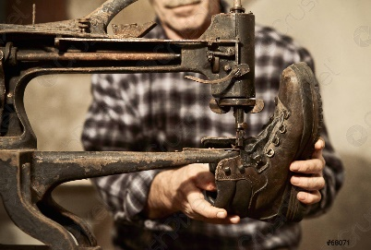
Cortador | 1 hora | 3,785 | 2 | 7,570
Armador | 1 hora | 3,785 | 1.5 | 5,678
Cosedor | 1 hora | 3,785 | 3 | 11,355
Calidad | 1 hora | 3,785 | 1 | 3,785

Costos Totales Mano de Obra Directa (MOD) |  |  |  | 28,388

Costos Indirectos de Fabricación (CIF)

Detalle | Presentación | Valor Unitario | Cantidad Requerida | Valor Total
Los CIF para el proceso de producción se calculan en un 2.5% del valor total de la mano de obra más la materia prima. |  |  |  | 2,339

Actividad individual: Plantilla en Excel con el desarrollo de todos los escenarios propuestos; Actividad colaborativa: documento en formato PDF, bajo normas APA que contenga: Portada: Estudiantes que participaron en la construcción de las actividades, introducción, objetivos: general y específico, desarrollo de las actividades: boletín informativo en plantilla establecida, conclusiones, bibliografía.

